商品信息
COCO Living Space｜不锈钢机械计时器厨房可视化定时器
来源：COCO_Living_Space_Shopee全量审计_持续更新.xlsx｜工作表：高销量商品｜Excel第50行｜商品ID：18505345563

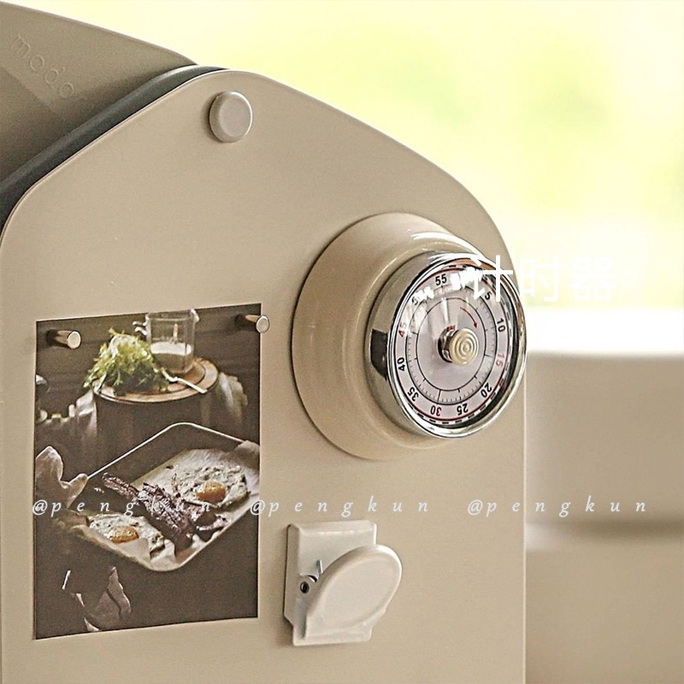
字段 | 内容 | 商品主图
序号 | 21
商品主图 | 见右侧嵌入主图
商品ID | 18505345563
商品中文名称 | 不锈钢机械计时器厨房可视化定时器
商品标题 | Magnetic Timer Retro Kitchen Mechanical Visualized Cooking Student Management Alarm Clock
Shopee链接 | https://shopee.com.my/Magnetic-Timer-Retro-Kitchen-Mechanical-Visualized-Cooking-Student-Management-Alarm-Clock-i.115498741.18505345563
近月销量显示 | 12 Sold/Month
近月销量下限 | 12
列表价格显示 | RM29.80
列表最低价(MYR) | 29.80
列表评分 | 4.9
累计总销量显示 | 1k+ Sold
累计总销量下限 | 1,000
是否精确 | FALSE
详情价格显示 | RM29.80
详情价(MYR) | 29.80
详情评分 | 4.9
评论覆盖 | 51
好评主题 | 51
差评/风险主题 | 51
图片来源URL | https://down-my.img.susercontent.com/file/aa1a097e8efe6d63b864d5689dab0602
1688链接 | https://detail.1688.com/offer/585097653035.html?share_token=W30t7kC5lqXVBaGgOikFE5ROJ1DQCN76QZ9s0+XbG4muJZfxzWl9Dg%3D%3D&__share_id=baba671f-b7ff-4f7f-a80e-60eb08b3af56&rpg-cnt=share.offerDetail&offerId=585097653035&__zhi_token=YmTgRqj96Esal&spm=a262eq.8992535%2F20260804.5103953.0&forcePC=1785775882929
颜色/规格 | 新年红/北欧米/优雅黑 /清新绿/可爱粉/柠檬黄
长宽高 | 7.3cm/7.3cm/3.6cm
重量(g) | 160
单个成本 | 17.80
单个运费 | 6.00
国内段总价 | 23.80
国际头程
总成本估算
利润估算
预计毛利率估算
3个成本
3个运费
国内段总价2
国际头程2
总成本估算2
利润估算2
预计毛利率估算2
5个成本
5个运费
国内段总价3
国际头程3
总成本估算3
利润估算3
预计毛利率估算3
8个成本
8个运费
国内段总价4
国际头程4
总成本估算4
利润估算4
预计毛利率估算4

